员工差旅明细
 | 【员工差旅报销单】

 |  | 姓名: |  | 袁少晨 |  | 职位:
 |  | 发生地: |  | 新疆，北京 |  | 部门: |  | 业务2部
 |  | 发生日期: |  | 9.18-9.30 |  | 报销日期: |  | 2021.10.11
 |  |  |  |  |  | 团号: |  | HMJB-210918-TGH294

 | 序号 | 报销项目 | 用途 |  | 实际报销金额 | 合格发票金额 | 不合格发票金额 |  | 备注
 | 1 | 差旅费 | 大交通（机票/火车票） |  | 0.00 | 0.00
 |  |  | 市内交通（打车） |  | 342.47 | 342.47
 |  |  | 餐费 |  | 820.30 | 820.30
 |  |  | 餐费 |  | 0.00 | 0.00
 |  |  | 餐费 |  | 0.00 | 0.00
 | 3 |  | 餐费 |  | 0.00 | 0.00
 | 4 |  | 餐费 |  | 0.00 | 0.00
 | 5 | 其他 |  |  | 0.00 | 0.00
 | 6 |  |  |  | 0.00 | 0.00
 | 7 |  |  |  | 0.00 | 0.00
 | 合计 |  |  |  | 1,162.77 | 1,162.77 | 0.00

 | 合格发票金额 |  |  |  | 补票金额 |  |  |  | 报销总金额
 | 1,162.77 |  |  |  | 0.00 |  |  |  | 1162.77

 | 报销人: |  |  | 总监： | 合规: |  |  | 财务：
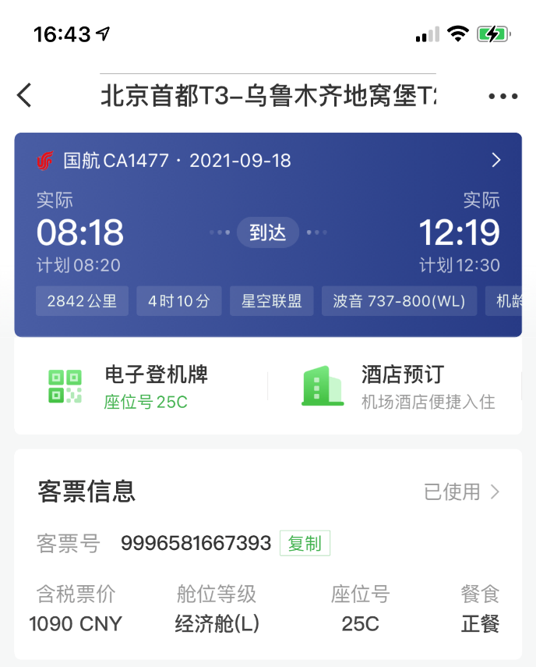
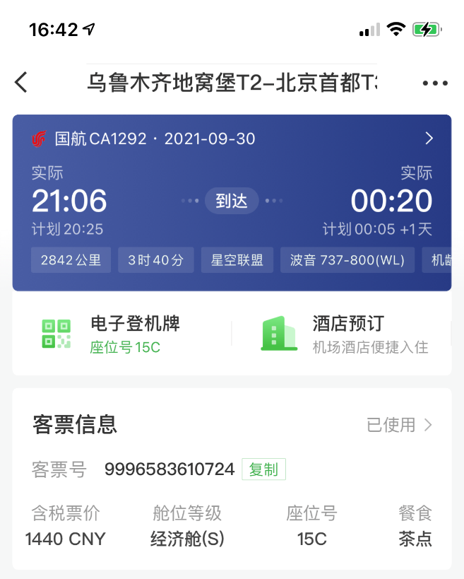
【员工上会补助统计单】

 |  | 姓名: |  | 袁少晨 |  | 职位:
 |  | 发生地: |  | 北京，新疆 |  | 部门: |  | 医药
 |  | 发生日期: |  | 9.18-9.30 |  | 报销日期:
 |  |  |  |  |  | 团号: |  | HMJB-210918-TGH294

 |  | 出差城市 | 出差起止日期 |  | 每天金额 | 天数 | 合计 |  | 备注
 | 1 | 北京 | 18，22-24，26-30 |  | 100.00 | 9.00 | 900.00
 |  |  | 19-20，25 |  | 200.00 | 3.00 | 600.00
 |  |  | 21 |  | 300.00 | 1.00 | 300.00
 | 合计 |  |  |  |  | 13.00 | 1,800.00
 | 报销人: |  |  | 总监： | 合规: |  |  | 财务：

